2021
 |  |  |  | 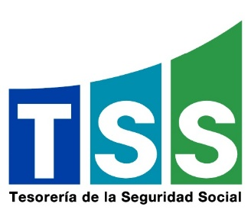
TESORERÍA DE LA SEGURIDAD SOCIAL
ESTADÍSTICAS DE LAS QUEJAS, RECLAMACIONES Y SUGERENCIAS DEL 311
Período | Quejas | Reclamaciones | Sugerencias | Total
Octubre | 0 | 0 | 0 | 0
Noviembre | 0 | 0 | 0 | 0
Diciembre | 2 | 0 | 0 | 2
Total | 2 | 0 | 0 | 0

Durante el tercer trimestre de 2021 se recibieron 13 casos a través de la plataforma del 311, los cuales fueron clasificados como quejas. No se recibieron reclamaciones ni sugerencias.
Quejas, Reclamaciones y Sugerencias
 | Octubre | Noviembre | Diciembre
 | 0 | 0 | 2
 | 0 | 0 | 0
 | 0 | 0 | 0
 | 0 | 0 | 2

DATA REPORTES 311-T4


TESORERÍA DE LA SEGURIDAD SOCIAL
REPORTES QUEJAS, RECLAMACIONES Y SUGERENCIAS DEL 311
Correspondientes a octubre-diciembre
Tipo | Caso | Estado | Institución | Denunciante | Asignado | Creado | Actualizado
Quejas | DATO TACHADO | Cerrado | Tesorería de Seguridad Social (TSS) | DATO TACHADO | Jenniffer Gómez Linares | 12/30/21 | 1/5/22
Quejas | DATO TACHADO | Cerrado | Tesorería de Seguridad Social (TSS) | DATO TACHADO | Jenniffer Gómez Linares | 12/3/21 | 12/8/21

